DEFECTOS
Id | Título / Nombre | Descripción | Resultado actual | Resultado esperado | Pasos para reproducción | Estado | Prioridad | Severidad | Reportado Por | Asignado A | Fecha | Evidencia | Entorno

DEF-001 | Filtrar por Ciudad | No existe el consumo del filtro de ciudad | No filtra por ciudad | Filtrar por items ciudades | 1)Home Digital Booking 2) Direccionamiento (hacer click) a la ciudad elegida 3) No se visualiza filtro por ciudad. | Cerrado | Media | Media | Aniuska Alvarado | Paola Villa | 10/11/2022 | 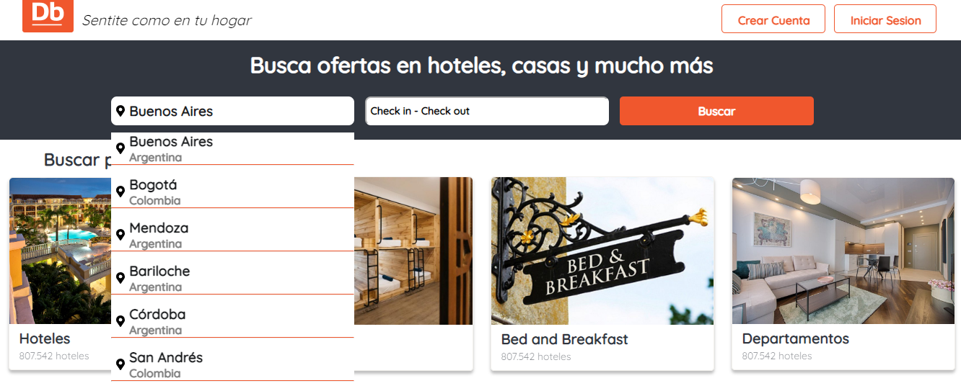 | QA
DEF-002 | Avatar | Padding Inferior Avatar | No existe padding de avatar con el nav del buscador | Avatar con padding estetico | 1) Login a Digital Booking con usuario y contraseña valido. 2) Visualizacion de Avatar. | Cerrado | Baja | Baja | Aniuska Alvarado | Miguel Arias | 10/11/2022 | 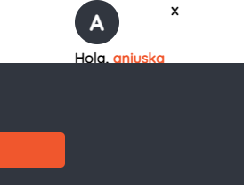 | QA
DEF-003 | Categorias | Descripción de las categorias | La misma descripcion para todos los casos | Descripcion acertada de acuerdo a la categoria | 1) Home Digital Booking. 2) Cards categorias. 3) Descripcion. | Abierto | Baja | Baja | Aniuska Alvarado | Miguel Arias | 10/11/2022 | 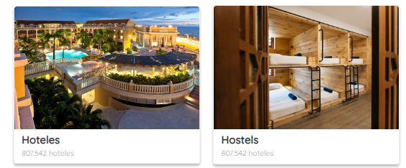 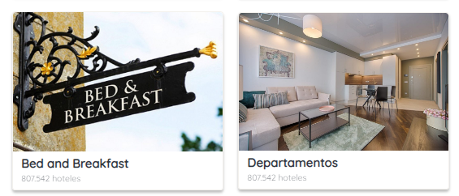 | QA
DEF-004 | Buscador | Las 3 fuentes del buscador en los inputs tienen tamaños diferentes, deberia ser el mismo para los 3 | Fuentes diferentes en los inputs del buscador | Inputs del buscador con la misma fuente | 1) Home Digital Booking. 2) Buscador 3) Dev tools para poder ver las fuentes | Cerrado | Baja | Baja | Aniuska Alvarado | Miguel Arias | 26/11/2022 | 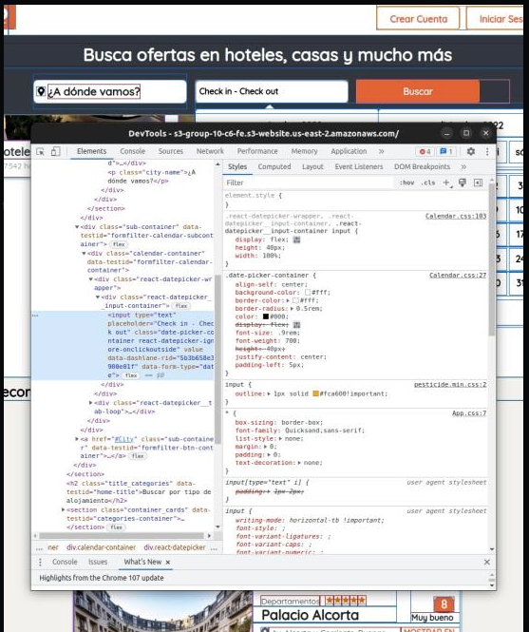 | QA
DEF-005 | Buscador filtro de ciudades | No todas las ciudades traen un resultados de la ciudad seleccionada en el filtro | Resultados distintos a la ciudad seleccionada en le filtro | Resultados de la ciudad seleccionada en le filtro | 1) Home Digital Booking. 2) Buscador 3) Filtro de ciudades | Cerrado | Media | Baja | Hernán Diaz | Natali Paura | 25/11/2022 | 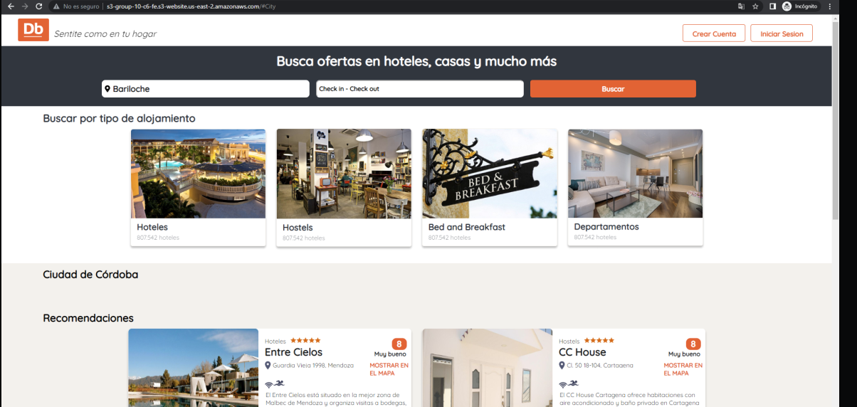 | QA
DEF-006 | Buscador filtro de ciudades | No puedo seleccionar Cartagena en el celular, se transparenta la card de atrás y presiono el filtro de Hoteles sin querer | No se pue seleccionar la última ciudad de la lista | Poder seleccionar la primera ciuidad de la lista | 1) Home Digital Booking. 2) Buscador 3) Filtro de ciudades | Cerrado | Media | Baja | Hernán Diaz | Natali Paura | 25/11/2023 | 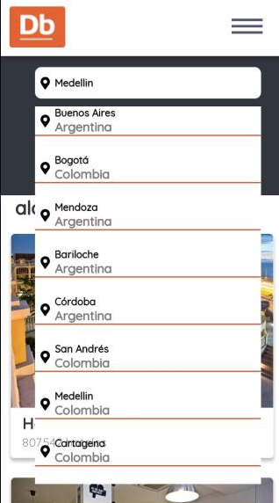 | QA
DEF-007 | Galería de imágenes de producto | No hay flechas para cambiar de imágenes, se debe arrastrar la imágen o cambiarlas con las flechas del teclado | No se puede cambiar de imagen | Que se visualizen flechas para cambiar de imagen | 1) Home Digital Booking. 2) Ingresar a detalle de un producto 3) Galería de imágenes | Abierto | Baja | Baja | Jorge Jimenez | Paola Villa | 25/11/2023 |  | QA
DEF-008 | Icono en la pestañana del navegador | Al visualizar la pestaña del navegador, falta el ícono de la página web | Falta ićono en la pestaña del navegador | Visualizar ícono de la página web en la pestaña del navegador | 1) Home Digital Booking. | Cerrado | Baja | Baja | Hernán Diaz | Miguel Arias | 25/11/2023 |  | QA
DEF-009 | Iconos de caracteristicas de producto | Al ingresar a la página de detalle del producto y al visualizar las caracteríticas de los productos, las descripciones y los íconos tienen separaciones diferentes | Las caracteríticas de los productos y los íconos tienen separaciones diferentes | Visualizar las características y los íconos alineados correctamente | 1) Home Digital Booking. 2) Ingresar a detalle de un producto 3) Características | Cerrado | Media | Baja | Jorge Jimenez | Natali Paura | 25/11/2023 |  | QA
DEF-010 | Iconos en la card de producto | Al visualizar en la página de Home las cards de los productos, los íconos tienen alineaciones verticiales distintas | Los íconos están mal alineados verticalmente | Visualizar los íconos alineados de forma vertical correctamente | 1) Home Digital Booking. 2) Card de producto | Cerrado | Media | Baja | Hernán Diaz | Miguel Arias | 25/11/2023 |  | QA
DEF-011 | Login | Al ingresar los datos en el formulario de login, las validaciones se realizan al hacer click en el botón de iniciar sesión | No se valida los datos al momento de escribir en el formulario, sino al hacer click en el botón de inicio de sesión | Visualizar las validaciones en el momento de escribir u omitir un campo en el formulario de login | 1) Home Digital Booking. 2) Login | Cerrado | Media | Media | Hernán Diaz | Natali Paura | 25/11/2023 |  | QA
DEF-011 | Registro | Al ingresar los datos en el formulario de registro, las validaciones se realizan al hacer click en el botón de crear cuenta | No se valida los datos al momento de escribir en el formulario, sino al hacer click en el botón de crear cuenta | Visualizar las validaciones en el momento de escribir u omitir un campo en el formulario de crear cuenta | 1) Home Digital Booking. 2) Registro de usuario | Cerrado | Media | Media | Hernán Diaz | Natali Paura | 25/11/2023 |  | QA
DEF-012 | Respuesta de backend | Al inciar sesión, la API no devuelve un código 200 o 201, sino que devuelve un objeto | API no devuelve código 200 o 201 | Al iniciar sesión, la API devuelva código 200 o 201 si el request fue exitoso | 1) Home Digital Booking. 2) Login | Cerrado | Media | Media | Natali Paura | Aniuska Alvarado | 25/11/2023 |  | QA
DEF-013 | Respuesta de backend | Al crear una cuenta, la API no devuelve un código 200 o 201, sino que devuelve un objeto | API no devuelve código 200 o 201 | Al crear una cuenta, la API devuelva código 200 o 201 si el request fue exitoso | 1) Home Digital Booking. 2) Registro | Abierto | Media | Media | Natali Paura | Aniuska Alvarado | 25/11/2023 |  | QA
DEF-014 | Bótonos de header de inciar sesión y crear cuenta | Los botones de crear cuenta e iniciar sesión en el heade están el texto de cada uno tiene una alineación distinto al resto de los botones de Home. | El texto de los botones tiene una alineación distinta al resto de los botones | El texto de los botones de crear cuenta e iniciar sesión del header deben tener la misma alineación que los demás botones | 1) Home Digital Booking. 2) Header | Cerrado | Media | Baja | Hernán Diaz | Natali Paura | 25/11/2023 |  | QA
DEF-015 | Bótonos de header de inciar sesión y crear cuenta | Los botones de crear cuenta e iniciar sesión en el header no tienen pointer al realizar hover | El texto de los botones no tienen pointer | Al hacer hover sobre los botones del header, poder ver el pointer | 1) Home Digital Booking. 2) Header | Cerrado | Media | Baja | Jorge Jimenez | Miguel Arias | 25/11/2023 |  | QA
DEF-016 | Buscador | Al realizar una búsqueda por ciudad y por fecha, únicamente trae resultados de búsqueda por ciudad | No se puede realizar búsqueda por ciudad y por fecha al mismo tiempo | Poder buscar un alojamiento por fecha y por ciudad al mismo tiempo | 1) Home Digital Booking. 2) Buscador | Cerrado | Media | Media | Jorge Jimenez | Hernan Diaz y Natali Paura | 25/11/2023 |  | QA
DEF-016 | Buscador | Al realizar una búsqueda por ciudad y por fecha, únicamente trae resultados de búsqueda por ciudad | No se puede realizar búsqueda por ciudad y por fecha al mismo tiempo | Poder buscar un alojamiento por fecha y por ciudad al mismo tiempo | 1) Home Digital Booking. 2) Buscador | Cerrado | Media | Media | Jorge Jimenez | Hernan Diaz y Natali Paura | 25/11/2023 |  | QA

